Чек-лист SafeFrom
Функциональное тестирование сайта https://ru.savefrom.net/240/
Чек-лист №1.0
Исполнитель | Рвачев Владислав
Окружение | Windows 11 Pro Opera One версия: 114.0.5282.222

Шапка страница | Приоритет | Проверка | Результат | Комментарий
 | High | Кнопка SAVEFROM.NET открывает начальную страницу сайта. | Passed
 | High | Кнопка YoyTube открывает окно где можно скачать видео и музыку и установить сервис в браузер. | Passed | Есть инструкция по скачиванию и установке сервиса.
 | High | Кнопка Facebook открывает окно где можно скачать видео и установить сервис в брузер. | Passed | Есть инструкция по скачиванию и установке сервиса.
 | High | Кнопка Instagram открывает окно, где можно бесплатно скачать видео, фото, reels и установить сервис в браузер. | Passed | Есть инструкция по скачиванию и установке сервиса.
 | High | Кнопка Twitter открывает окно где можно бесплатно скачать видео и установить сервис в брузер. | Passed | Есть инструкция по скачиванию и установке сервиса.
 | High | Кнопка TikTok открывает окно где можно скачать видео без водяных знаков и установить сервис в брузер. | Passed | Есть инструкция по скачиванию и установке сервиса.
 | High | Кнопка How to открывает окно информации на английском языке. | Failed | После нажатия на эту кнопку сайт перевел с Русского языка на Английский. BR-1
 | High | Кнопка «Установить» открывает окно с вариативностью установки данного сервиса: для браузера, для каждой из перечисленных сайтов, и даже больше. | Passed | К каждому сервису есть кнопка установить.

Функционал вкладки YouTube | High | В поисковой строке указать URL видео с YouTube - https://www.youtube.com/shorts/_w_gNMdj_U4?feature=share нажать кнопку «Скачать». | Passed | Ниже появилось подготовленное к скачиванию видео.
 | High | 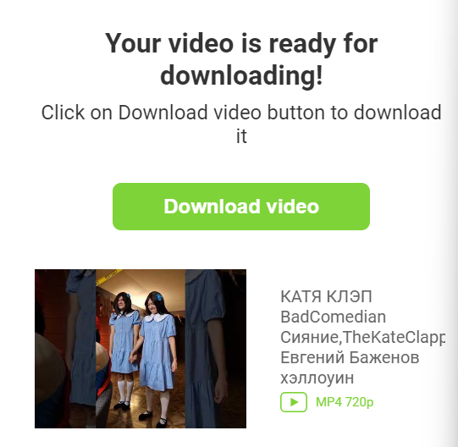 После нажатия на кнопку «Скачать» открывается новая страница с рекламой и после ее закрытия появляется форма загрузки на Английском языке. | Failed | BR-2
 | High | После нажатия кнопки «Download video» Скачивание завершается успешно, но форма загрузки не исчезает. | Failed | BR-3
 | High | После нажатия кнопки «Установить сейчас» (Это ниже строки ввода ссылок) установка не происходит. | Failed | Открывается окно вкладки «Установить». BR-4
 | High | 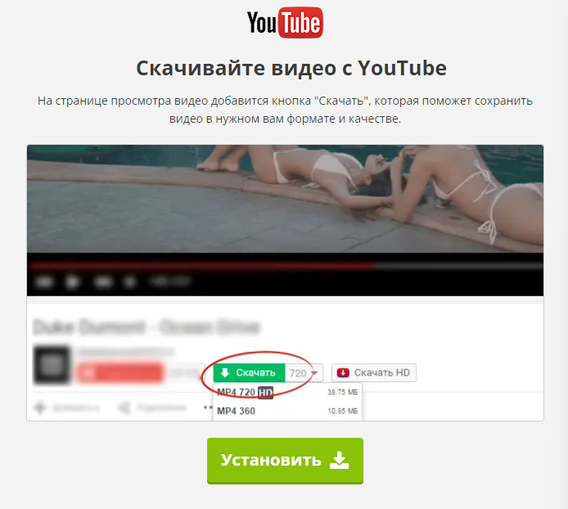 После нажатия «Установить» во вкладке Установить открывается новая страница с уведомлением о том что расширение установлено в браузер. | Passed
 | High |  Открыть ссылку с видео - https://www.youtube.com/shorts/_w_gNMdj_U4?feature=share и после нажатия на кнопку загрузки данного видео — ничего не происходит. | Failed | Эта кнопка не работает. BR-5

Функционал скачивания музыки и видео с VK | Normal | 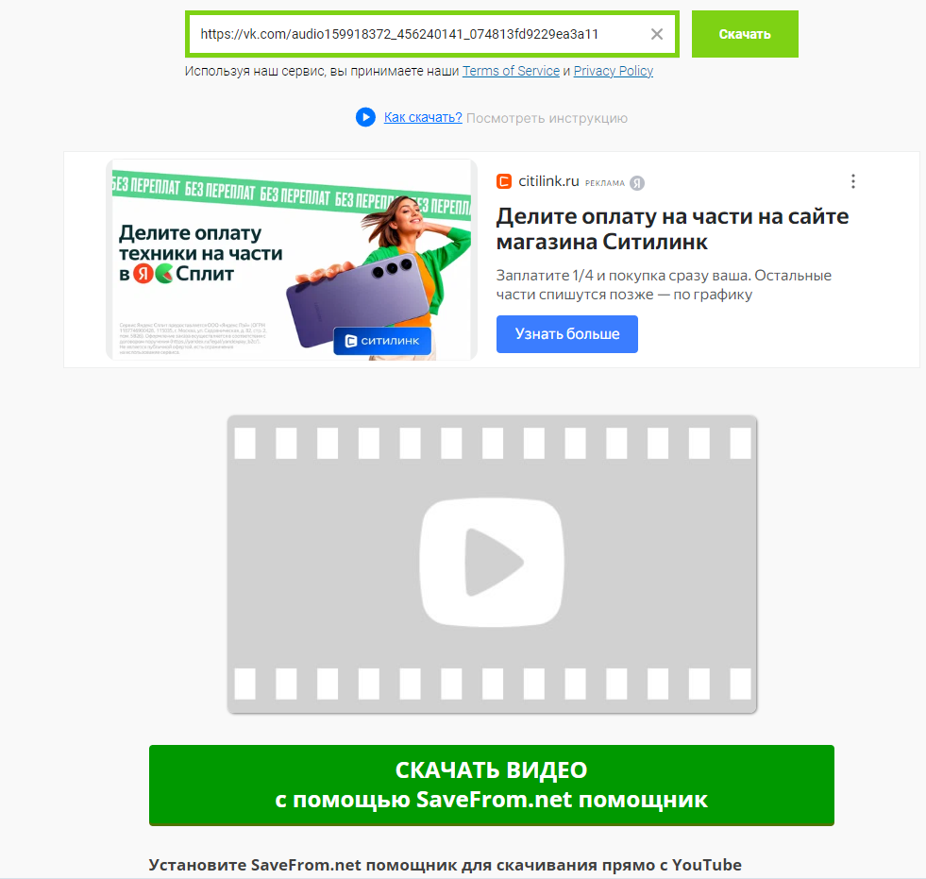 В поисковой строке указать адресс аудиозаписи с VK - https://vk.com/audio159918372_456240141_074813fd9229ea3a11 и нажать кнопку «Скачать» | Failed | Аудиозапись скачать по прямой ссылке нельзя. BR-6
 | High | 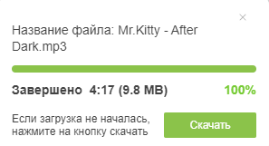 Скачивание аудиозаписи на сайте VK успешно завершилось. | Passed
 | Normal | 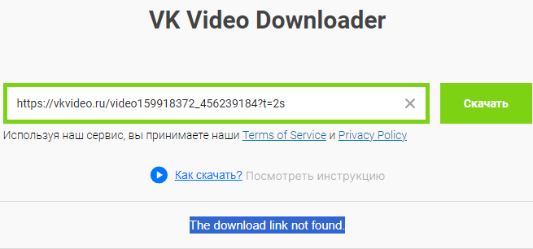 В поисковой строке указать адресс видеозаписи с VK - https://vkvideo.ru/video159918372_456239184?t=2s и нажать кнопку «Скачать» | Failed | Видеозапись скачать по прямой ссылке нельзя, она не находится (Выделено синим на скриншоте). BR-7
 | Normal | На сайте VK в видеозаписях значок загрузки от расширения SAFEFROME не появился. | Failed | BR-8
Функционал скачивания видео с Reddit | High | В поисковую строку Reddit вставить URL видео - https://www.reddit.com/r/TikTokCringe/comments/1h1wlnc/door_dash_woman_steals_a_cat/?utm_source=share&utm_medium=web3x&utm_name=web3xcss&utm_term=1&utm_content=share_button нажать кнопку «Скачать». | Failed | Видеозапись скачать по прямой ссылке нельзя, она не находится (Выделено синим на скриншоте). BR-7
 | Normal | На сайте Reddit в видеозаписях значок загрузки от расширения SAFEFROME не появился. | Failed | BR-9

Тест-кейс 1.0
Проект | Функциональное тестирование UI и UX сайта https://ru.savefrom.net/240/
Дата | 2024-11-28
Тестировщик | Рвачев Владислав
Окружение | Windows 11 Pro

Номер тест-кейса | Приоритет | Заголовок/название тест-кейса | Предусловие | Шаги | Ожидаемый результат | Результат | Комментарий
SF-001 | High | Кнопка «How to» в шапке сайта меняет язык сайта | Для первого шага должна быть открыта страница https://ru.savefrom.net/240/ | 1. Нажать на кнопку «How to» в шапке сайта. | Откроется страница с информацией о сайте | Fail Bags: FB-001 | Страница открылась на Английском языке.
 |  |  |  | 2. Нажать на кнопку смены языка «English» внизу сайта | Откроется список доступных для перевода сайта языков. | Pass
 |  |  |  | 3. Выбрать «Русский» язык. | Сайт переведен на Русский язык, при этом пользователь должен остаться на вкладке «How to». | Fail Bags: FB-002 | Открывается домашняя страница сайта, но вкладка «How to» по прежнему не переведена, даже если на нее перейти.

SF-002 | High | Загрузка видео из YouTube по URL | Для первого шага должна быть открыта страница https://ru.savefrom.net/240/ | 1. Вставить ссылку на видео из YouTube - https://www.youtube.com/shorts/YDwkjaXkxXs в строку ввода | Сайт готовит ссылку к скачиванию. | Pass
 |  |  |  | 2. Нажать кнопку «Скачать» в появившемся окне с искомым видео. | Открывается новое окно с рекламой «Мир кораблей». | Pass
 |  |  |  | 3. Вернутся на вкладку с искомым видео. | Откроется окно где можно скачать видео. Язык при этом не должен меняться. | Fail Bags: FB-003 | В этом окне Английский язык.
 |  |  |  | 4. Нажать кнопку «Download video». | Открывается брузерное окно «Загрузки» где видно процесс загрузки. | Pass

SF-003 | Normal | Загрузка расширения в браузер | Должна быть открыта вкладка YouTube | 1. Нажать кнопку «Установить сейчас» | Загрузка начинается. | Fail Bags: FB-004 | Сайт перенаправляет во вкладку «Установить».
 |  |  |  | 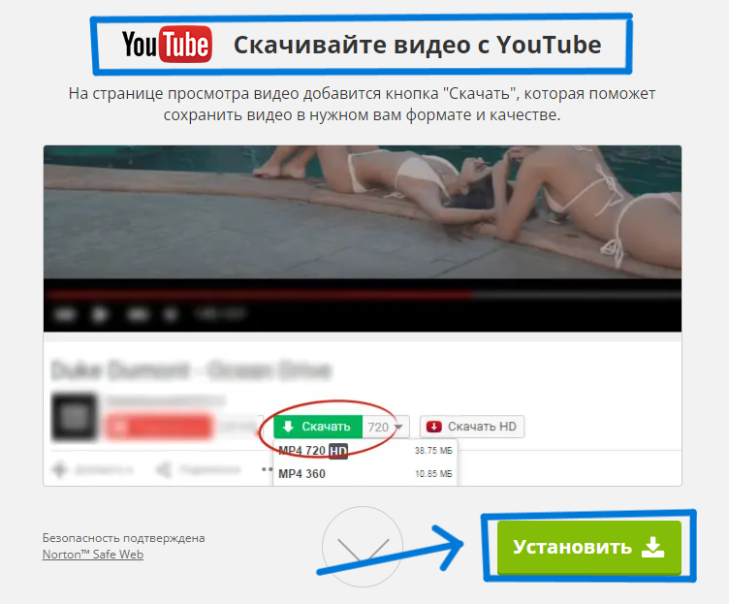 2. Во вкладке «Установить» нажать кнопку «Установить» расширение для YouTube | Открывается страница браузера с уведомлением что сервис SafeFrom установлен. | Pass
 |  |  |  | 3. Открыть URL видео в YouTube.com - https://www.youtube.com/shorts/YDwkjaXkxXs и нажать на новую кнопку загрузки видео. | Начинается загрузка видео. | Fail Bags: FB-005 | Ничего не происходит.

SF-004 | High | Загрузка аудиозаписей с VK | Должна быть открыта страница - https://ru.savefrom.net/7-как-скачать-контакт-музыку-видео-и-фото-бесплатно-71/ SafeFrome. | 1. Вставить ссылку аудиозаписи - https://vk.com/audio159918372_456240145_00f63279f0b46cc4b6 в строку ввода | Найден искомый трек | Fail Bags: FB-006 | Много разных аудиозаписей
 |  |  |  | 2. Открыть VK аудиозаписи и нажать кнопку загрузки | Эта кнопка перенаправляет на рекламную страницу «SafeFrom» и открывает браузерное окно «Загрузки» где видно процесс загрузки. | Pass | 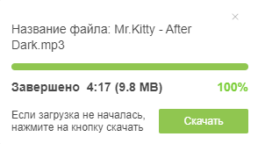 Плюс появляется окно на случай если загрузка не началась с первого раза
SF-005 | Normal | Загрузка видеозаписей с VK | Должна быть открыта страница - https://ru.savefrom.net/7-как-скачать-контакт-музыку-видео-и-фото-бесплатно-71/ SafeFrom. | 1. Вставить ссылку видеозаписи - https://vkvideo.ru/video159918372_456239184 в строку ввода | Найдено искомое видео | Fail Bags: FB-007
 |  |  |  | 2. Загрузить видео через VK | … | Fail Bags: FB-008 | В VK не появилась кнопка загрузки видео.

SF-006 | Normal | Загрузка видеозаписей с Reddit | Должна быть открыта страница - https://ru.savefrom.net/13/reddit-video-downloader | 1. Вставить ссылку видеозаписи - https://www.reddit.com/r/TikTokCringe/comments/1h1wlnc/door_dash_woman_steals_a_cat/?utm_source=share&utm_medium=web3x&utm_name=web3xcss&utm_term=1&utm_content=share_button в строку ввода | Найдено искомое видео | Fail Bags: FB-007
 |  |  |  | 2. Загрузить видео через Reddit | … | Fail Bags: FB-008 | В Reddit не появилась кнопка загрузки видео.

BR-003
ID бага | Описание | Критичность/Приоритет | Предусловия | Шаги для воспроизведения | Ожидаемый результат | Фактический результат | Окружение | Комментарий
FB-003 | Окно с загрузкой видео не переведено на Русский язык | Серьёзный / Low | Вставить ссылку https://www.youtube.com/shorts/t687WYTo7Wg в строку ввода на вкладке YouTube |  1. Нажать кнопку «Downloud» у искомого видео. | Откроется новая вкладка с рекламой. | Откроется новая вкладка с рекламой. | Windows 11 Pro Opera One версия: 114.0.5282.222
 |  |  |  | 2. Вернутся на вкладку с искомым видео. | 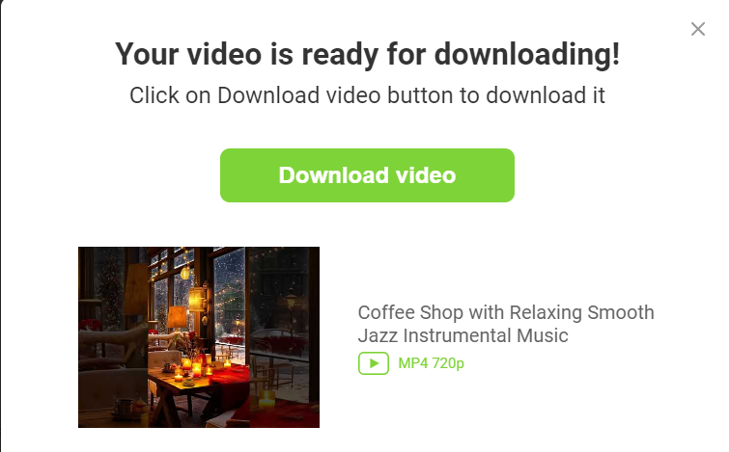 Откроется окно где можно скачать видео. Язык при этом не должен меняться. | Откроется окно где можно скачать видео. Язык при этом поменялся на Английский. | Windows 11 Pro Opera One версия: 114.0.5282.223

BR-007
ID бага | Описание | Критичность/Приоритет | Предусловия | Шаги для воспроизведения | Ожидаемый результат | Фактический результат | Окружение | Комментарий
FB-007 | Невозможность загрузить видео с VK | Критический / High | Должна быть открыта страница - https://ru.savefrom.net/7-как-скачать-контакт-музыку-видео-и-фото-бесплатно-71/ SafeFrome. | 1. Вставить ссылку видеозаписи - https://vkvideo.ru/video159918372_456239184 в строку ввода | Найдено искомое видео | 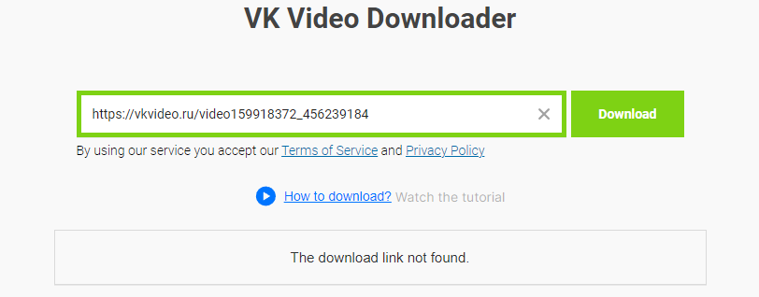 Ответ - «The download link not found.» | Windows 11 Pro Opera One версия: 114.0.5282.222
FB-007 (1) | Невозможность загрузить видео с Reddit | Критический / High | Должна быть открыта страница - https://ru.savefrom.net/7-как-скачать-контакт-музыку-видео-и-фото-бесплатно-71/ SafeFrome. | 1. Вставить ссылку видеозаписи - https://www.reddit.com/r/TikTokCringe/comments/1h1wlnc/door_dash_woman_steals_a_cat/?utm_source=share&utm_medium=web3x&utm_name=web3xcss&utm_term=1&utm_content=share_button в строку ввода | Найдено искомое видео | 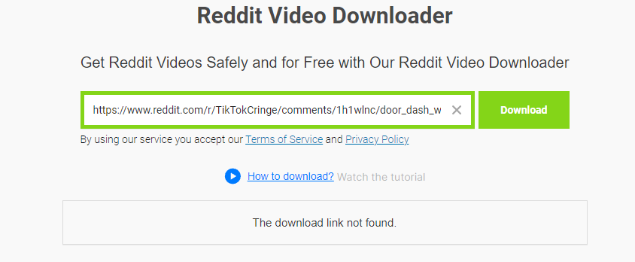 Ответ - «The download link not found.» | Windows 11 Pro Opera One версия: 114.0.5282.223

